Chi tiết địa chất
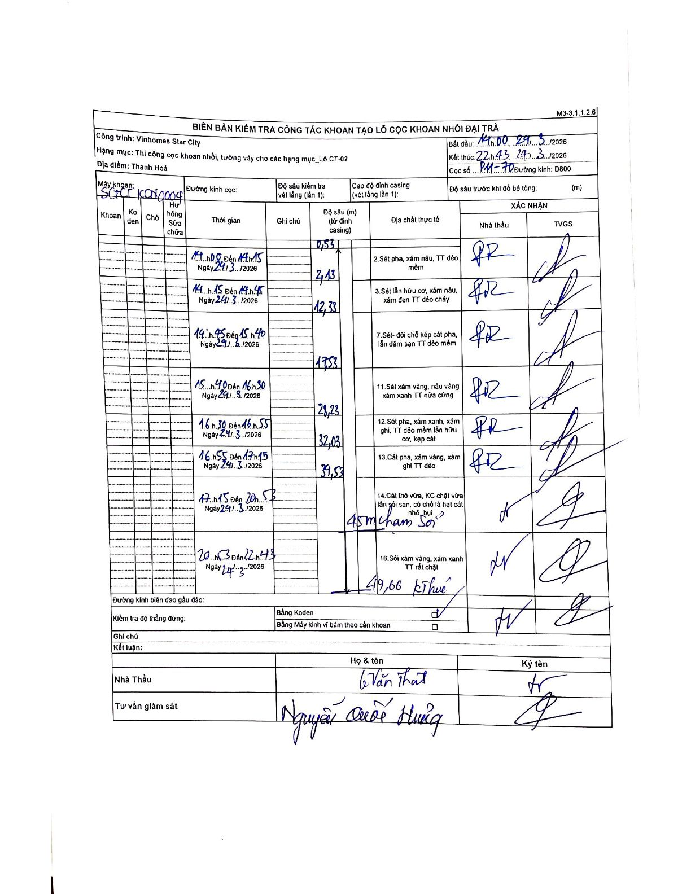
Dự án | Star City Thanh Hóa
Hạng mục | Thi công cọc khoan nhồi, tường vây cho các hạng mục_Lô CT-02
Tên bộ phận | Lô CT-02
Số hiệu cọc | PH-70
Tên Máy khoan | SGCT-KCN0004
Đường kính | D800
Bắt đầu thi công | 14:00 24/03/2026
Kết thúc thi công | 22:43 24/03/2026

Địa chất TT | Đường kính | Mô tả lớp thiết kế | Từ (h) | Đến (h) | Cao độ từ | Cao độ đến | T.Gian (h) | Dài (m) | V (m/h) | Ghi chú
2 | D800 | Sét pha, xám nâu, TT dẻo mềm | 14:00 24/03/2026 | 14:15 24/03/2026 | -0.53 | -2.13 | 0.25 | 1.6 | 6.4
3 | D800 | Sét lẫn hữu cơ, xám nâu, xám đen TT dẻo chảy | 14:15 24/03/2026 | 14:45 24/03/2026 | -2.13 | -12.33 | 0.5 | 10.2 | 20.4
7 | D800 | Sét- đôi chỗ kẹp cát pha, lẫn dăm sạn TT dẻo mềm | 14:45 24/03/2026 | 15:40 24/03/2026 | -12.33 | -17.53 | 0.92 | 5.2 | 5.67
11 | D800 | Sét xám vàng, nâu vàng xám xanh TT nửa cứng | 15:40 24/03/2026 | 16:30 24/03/2026 | -17.53 | -21.23 | 0.83 | 3.7 | 4.44
12 | D800 | Sét pha, xám xanh, xám ghi, TT dẻo mềm lẫn hữu cơ, kẹp cát | 16:30 24/03/2026 | 16:55 24/03/2026 | -21.23 | -32.03 | 0.42 | 10.8 | 25.92
13 | D800 | Cát pha, xám vàng, xám ghi TT dẻo | 16:55 24/03/2026 | 17:15 24/03/2026 | -32.03 | -39.53 | 0.33 | 7.5 | 22.5
14 | D800 | Cát thô vừa, KC chặt vừa lẫn sỏi sạn, có chỗ là hạt cát nhỏ, bụi | 17:15 24/03/2026 | 20:03 24/03/2026 | -39.53 | -45 | 2.8 | 5.47 | 1.95 | 45m chạm Sỏi
16 | D800 | Sỏi xám vàng, xám xanh TT rất chặt | 20:03 24/03/2026 | 22:43 24/03/2026 | -45 | -49.66 | 2.67 | 4.66 | 1.75 | 49,66 kết thúc

ẢNH BIÊN BẢN GỐC

